AEREO
 |  |  |  |  |  |  | HABILITAR MACRO

CM SEM A VIRGULA
ISOPORES DO PERECIVEL
 | VOL | A(cm) | L(cm) | C(cm) | CUBAGEM
 | 4 | 83 | 57 | 49 | 155 | 130L
 | 0 | 40 | 32 | 39 | 0 | 28L
 | 0 | 0 | 0 | 0 | 0
 | 0 | 0 | 0 | 0 | 0
 | 0 | 0 | 0 | 0 | 0
 | 0 | 0 | 0 | 0 | 0
 | 0 | 0 | 0 | 0 | 0
 | 0 | 0 | 0 | 0 | 0
 | 0 | 0 | 0 | 0 | 0
 | 0 | 0 | 0 | 0 | 0
 | 0 | 0 | 0 | 0 | 0
 | 0 | 0 | 0 | 0 | 0
 | 0 | 0 | 0 | 0 | 0
CXS DO CLIMATIZADO
INSERIR OS DADOS
 | 0 | 0 | 0 | 0 | 0
 | 0 | 0 | 0 | 0 | 0
 | 0 | 0 | 0 | 0 | 0
 | 0 | 0 | 0 | 0 | 0
 | 0 | 0 | 0 | 0 | 0
 | 0 | 0 | 0 | 0 | 0
 | 0 | 0 | 0 | 0 | 0
 | 0 | 0 | 0 | 0 | 0
 | 0 | 0 | 0 | 0 | 0
 | 0 | 0 | 0 | 0 | 0
 | 0 | 0 | 0 | 0 | 0
 | 0 | 0 | 0 | 0 | 0
 | 0 | 0 | 0 | 0 | 0
 | 0 | 0 | 0 | 0 | 0
 | 0 | 0 | 0 | 0 | 0
 | 0 | 0 | 0 | 0 | 0
 | 0 | 0 | 0 | 0 | 0
VOLUMES | 4 |  |  |  | 155 | Kg

RODO
 |  |  |  |  |  |  |  | HABILITAR MACRO

CM COM A VIRGULA
valores em metros
ISOPORES DO PERECIVEL
 | VOL | A(m) | L(m) | C(m) | PESO TOTAL | m³ | CUBAGEM
 | 0 | 0.83 | 0.57 | 0.5 | 0.00 | 0 | 0
 | 0 | 0.40 | 0.32 | 0.39 | 0.00 | 0 | 0
 | 50 | 0.7 | 0.54 | 0.53 | 0.00 | 10.017 | 3005.1
 | 50 | 0 | 0 | 0 | 0.00 | 0 | 0
 | 0 | 0 | 0 | 0 | 0.00 | 0 | 0
 | 0 | 0 | 0 | 0 | 0.00 | 0 | 0
 | 0 | 0 | 0 | 0 | 0.00 | 0 | 0
 | 0 | 0 | 0 | 0 | 0.00 | 0 | 0
 | 0 | 0 | 0 | 0 | 0.00 | 0 | 0
 | 0 | 0 | 0 | 0 | 0.00 | 0 | 0
 | 0 | 0 | 0 | 0 | 0.00 | 0 | 0
 | 0 | 0 | 0 | 0 | 0.00 | 0 | 0
 | 0 | 0 | 0 | 0 | 0.00 | 0 | 0
 | 0 | 0 | 0 | 0 | 0.00 | 0 | 0
 | 0 | 0 | 0 | 0 | 0.00 | 0 | 0
 | 0 | 0 | 0 | 0 | 0.00 | 0 | 0
 | 0 | 0 | 0 | 0 | 0.00 | 0 | 0
 | 0 | 0 | 0 | 0 | 0.00 | 0 | 0
 | 0 | 0 | 0 | 0 | 0.00 | 0 | 0
 | 0 | 0 | 0 | 0 | 0.00 | 0 | 0
 | 0 | 0 | 0 | 0 | 0.00 | 0 | 0
 | 0 | 0 | 0 | 0 | 0.00 | 0 | 0
 | 0 | 0 | 0 | 0 | 0.00 | 0 | 0
 | 0 | 0 | 0 | 0 | 0.00 | 0 | 0
 | 0 | 0 | 0 | 0 | 0.00 | 0 | 0
 | 0 | 0 | 0 | 0 | 0.00 | 0 | 0
 | 0 | 0 | 0 | 0 | 0.00 | 0 | 0
 | 0 | 0 | 0 | 0 | 0.00 | 0 | 0
 | 0 | 0 | 0 | 0 | 0.00 | 0 | 0
 | 0 | 0 | 0 | 0 | 0.00 | 0 | 0
 | 0 | 0 | 0 | 0 | 0.00 | 0 | 0
CXS DO CLIMATIZADO
INSERIR OS DADOS
 | 0 | 0 | 0 | 0 | 0.00 | 0 | 0
 | 0 | 0 | 0 | 0 | 0.00 | 0 | 0
 | 0 | 0 | 0 | 0 | 0.00 | 0 | 0
 | 0 | 0 | 0 | 0 | 0.00 | 0 | 0
 | 0 | 0 | 0 | 0 | 0.00 | 0 | 0
 | 0 | 0 | 0 | 0 | 0.00 | 0 | 0
 | 0 | 0 | 0 | 0 | 0.00 | 0 | 0
 | 0 | 0 | 0 | 0 | 0.00 | 0 | 0
 | 0 | 0 | 0 | 0 | 0.00 | 0 | 0
 | 0 | 0 | 0 | 0 | 0.00 | 0 | 0
 | 0 | 0 | 0 | 0 | 0.00 | 0 | 0
 | 0 | 0 | 0 | 0 | 0.00 | 0 | 0
 | 0 | 0 | 0 | 0 | 0.00 | 0 | 0
 | 0 | 0 | 0 | 0 | 0.00 | 0 | 0
 | 0 | 0 | 0 | 0 | 0.00 | 0 | 0
 | 0 | 0 | 0 | 0 | 0.00 | 0 | 0
 | 0 | 0 | 0 | 0 | 0.00 | 0 | 0
 | 0 | 0 | 0 | 0 | 0.00 | 0 | 0
 | 0 | 0 | 0 | 0 | 0.00 | 0 | 0
 | 0 | 0 | 0 | 0 | 0.00 | 0 | 0
 | 0 | 0 | 0 | 0 | 0.00 | 0 | 0
 | 0 | 0 | 0 | 0 | 0.00 | 0 | 0
 | 0 | 0 | 0 | 0 | 0.00 | 0 | 0
 | 0 | 0 | 0 | 0 | 0.00 | 0 | 0
 | 0 | 0 | 0 | 0 | 0.00 | 0 | 0
 | 0 | 0 | 0 | 0 | 0.00 | 0 | 0
 | 0 | 0 | 0 | 0 | 0.00 | 0 | 0
 | 0 | 0 | 0 | 0 | 0.00 | 0 | 0
 | 0 | 0 | 0 | 0 | 0.00 | 0 | 0
 | 0 | 0 | 0 | 0 | 0.00 | 0 | 0
 | 0 | 0 | 0 | 0 | 0.00 | 0 | 0
 | 0 | 0 | 0 | 0 | 0.00 | 0 | 0
 | 0 | 0 | 0 | 0 | 0.00 | 0 | 0
 | 0 | 0 | 0 | 0 | 0.00 | 0 | 0
 | 0 | 0 | 0 | 0 | 0.00 | 0 | 0
 | 0 | 0 | 0 | 0 | 0.00 | 0 | 0
 | 0 | 0 | 0 | 0 | 0.00 | 0 | 0
 | 0 | 0 | 0 | 0 | 0.00 | 0 | 0
 | 0 | 0 | 0 | 0 | 0.00 | 0 | 0
 | 0 | 0 | 0 | 0 | 0.00 | 0 | 0
 | 0 | 0 | 0 | 0 | 0.00 | 0 | 0
 | 0 | 0 | 0 | 0 | 0.00 | 0 | 0
 | 0 | 0 | 0 | 0 | 0.00 | 0 | 0
 | 0 | 0 | 0 | 0 | 0.00 | 0 | 0
 | 0 | 0 | 0 | 0 | 0.00 | 0 | 0
 | 0 | 0 | 0 | 0 | 0.00 | 0 | 0
 | 0 | 0 | 0 | 0 | 0.00 | 0 | 0
 | 0 | 0 | 0 | 0 | 0.00 | 0 | 0
 | 0 | 0 | 0 | 0 | 0.00 | 0 | 0
 | 0 | 0 | 0 | 0 | 0.00 | 0 | 0
 | 0 | 0 | 0 | 0 | 0.00 | 0 | 0
 | 0 | 0 | 0 | 0 | 0.00 | 0 | 0
 | 0 | 0 | 0 | 0 | 0.00 | 0 | 0
 | 0 | 0 | 0 | 0 | 0.00 | 0 | 0
 | 0 | 0 | 0 | 0 | 0.00 | 0 | 0
 | 0 | 0 | 0 | 0 | 0.00 | 0 | 0
 | 0 | 0 | 0 | 0 | 0.00 | 0 | 0
 | 0 | 0 | 0 | 0 | 0.00 | 0 | 0
 | 0 | 0 | 0 | 0 | 0.00 | 0 | 0
 |  |  |  |  |  | 10 | M³
VOLUMES | 100 |  |  | CUBAGEM |  |  | 3005 | Kg
 |  |  |  | peso real (balança) |  |  | 0.00 | Kg

M3 VEICULO
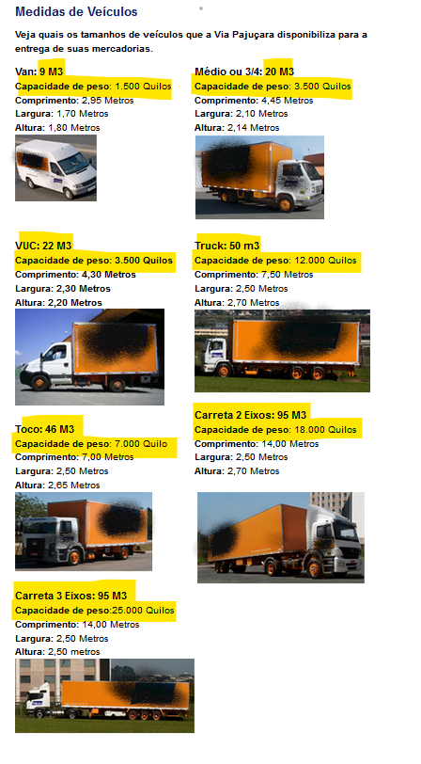

12

